정의
알고리즘(algorithm) | 문제를 해결하기 위한 자세한 방법

좋은 알고리즘이란? | 두가지 문제를 충족해야함
 | 1. 문제를 해결하는 것
 | 2. 문제를 더 잘 해결하는 것

선형 탐색(linear search algorithm) | 처음부터 차례대로 탐색을 하는 알고리즘
이진 탐색(binary search algorithm) | 중간을 기준으로 찾을 값이 해당하는 쪽만 남기고 나머지는 버림.
 | 남아있는 값 중 또다시 중간을 기준으로 이전과 같은 방법으로 찾기를 진행함.

 | 선형 탐색은 값이 없을때 상당히 많은 데이터를 거쳐야 하므로 비효율 적일 수 있음.
 | 이진 탐색은 값이 정렬되어 있을때만 사용 가능한 알고리즘이므로 정렬되어 있지 않은 값은 선형 탐색을 사용해야함.

정렬(sorting)
1. 선택정렬(selection sort) | 가장 자연스러운 정렬 알고리즘. 작은값->큰값
 | 0번 인덱스부터 끝 인덱스까지 차례대로 값을 확인해보고, 가장 작은 인덱스의 값을 처음 인덱스 값과 바꾸어줌
2. 삽입정렬(insertion sort) | 값을 올바른 위치에 삽입시켜 정렬함.

알고리즘을 공부할때 | 시간과 공간을 신경써야함.
 | 좋은 코드의 첫번째 기준은 시간임.
 | 공간은 컴퓨터의 저장공간(메모리를 최대한 적게 사용해야함)

알고리즘이 문제를 빨리 해결하는지 확인하는 방법은? | 단순히 프로그램이 돌아가는 시간으로 비교하는것은 합리적이지 않음. 컴퓨터 사양이나 프로그래밍 언어의 차이 등 객관적이지 않기 때문.
 | 그래서 시간 복잡도(time complexity)를 사용함.

시간복잡도(time complexity) | 데이터가 많아질수록 걸리는 시간이 얼마나 급격히 증가하는지 나타내는 개념
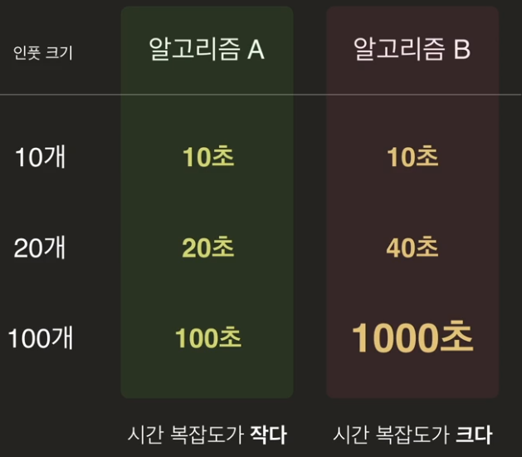

 |  |  | 시간복잡도를 계산하는데는 수학적인 개념을 이해해야함. (거듭제곱과 로그)

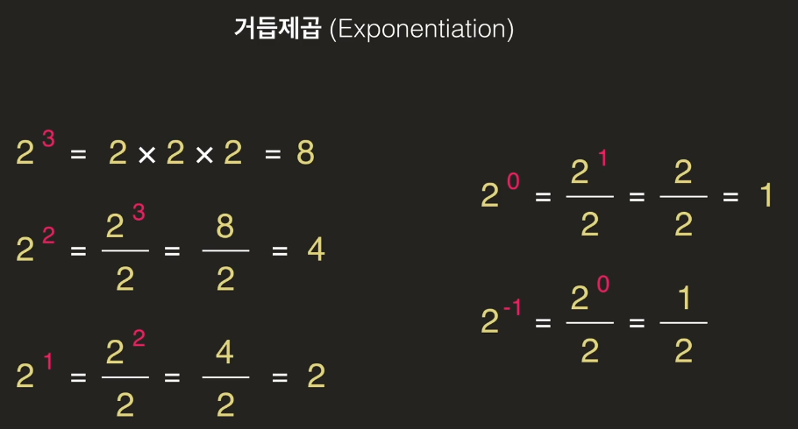
거듭제곱(exponentiation)

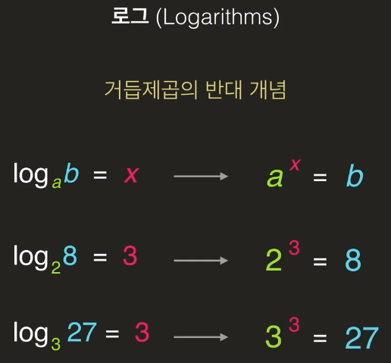
로그(logarithms)

점근 표기법(Big-O notation) | 알고리즘을 평가할때 사용하는 방법
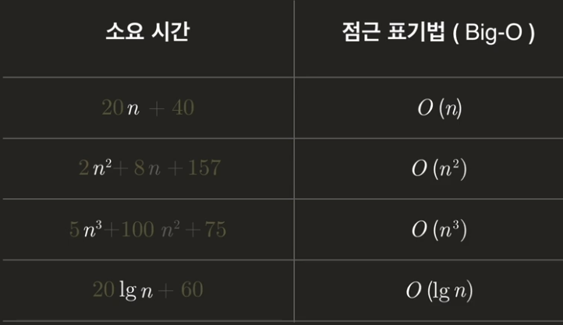

 |  |  | *big-O of n 이라고 읽음
 |  |  | *가장 영향력이 있는 n을 표기함

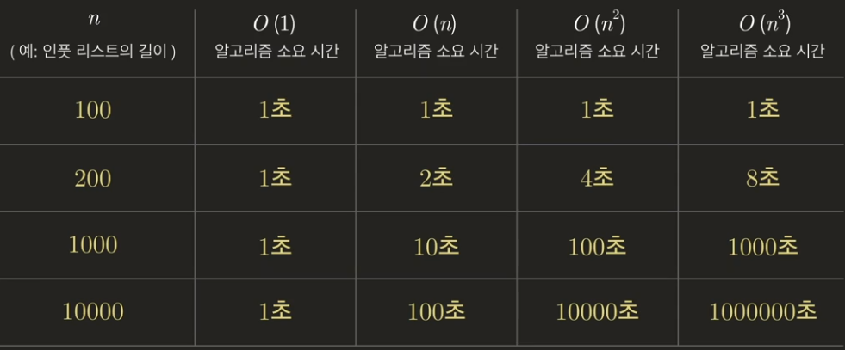
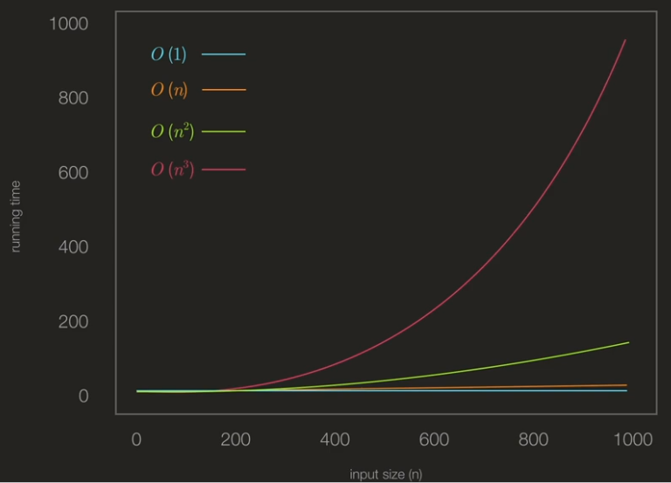

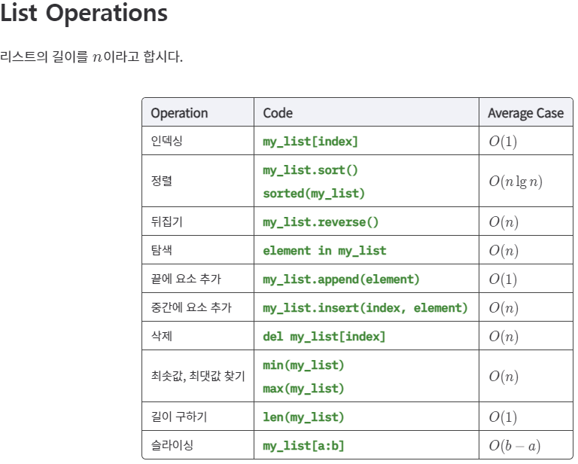
함수 및 method별 길이

사전(dictionary) 길이

재귀함수(recursive function) | 자기 자신을 호출하는 함수
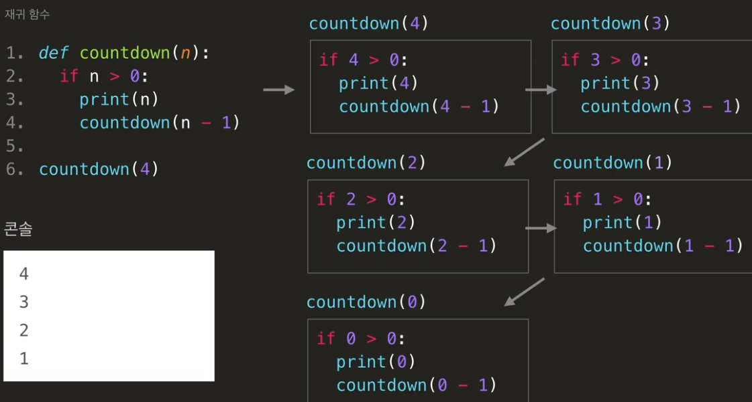

 | 재귀함수로 팩토리얼(fatorial)을 다루는 함수를 만드려면 재귀적으로 만들 수 있음.
 | 재귀적으로 문제를 푼다는 것은 같은 형태의 더 작은 문제(부분 문제 혹은 subproblem)를 풀고, 부분문제의 답을 이용해서 원래 문제를 풀어야함

base case and recursive case | n = 0인 경우 n! = 1 | <- base case
 | n > 0인 경우 n! = n * (n - 1)! | <- recursive case
 | *항상 base case와 recursive case 모두를 생각해야함

반복문 vs 재귀함수 | 재귀함수는 call stack(컴퓨터가 임의로 저장해 놓은 바로 이전의 함수 데이터)이 많이 쌓이면 stack overflow error가 발생하게 됨.
 | 따라서 재귀함수를 사용할 때 call stack이 많이 발생하는 경우라면 반복문을 사용해야함.

시간복잡도 예시
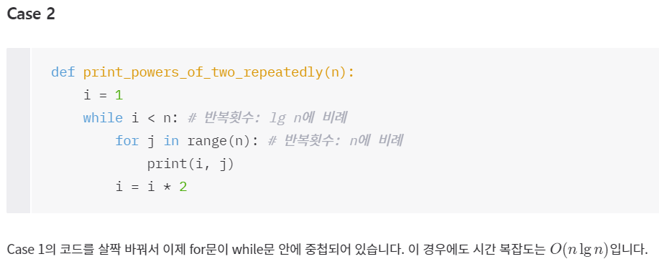
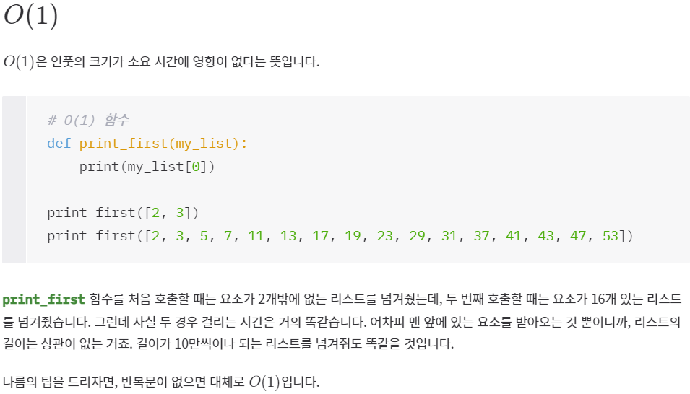
O(1)

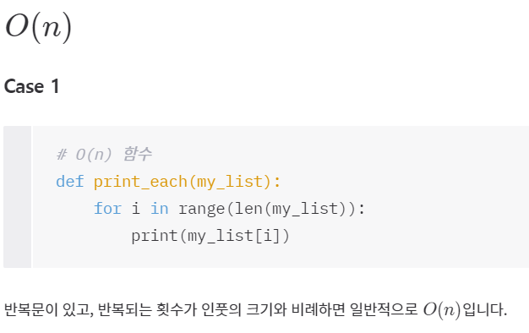
O(n)

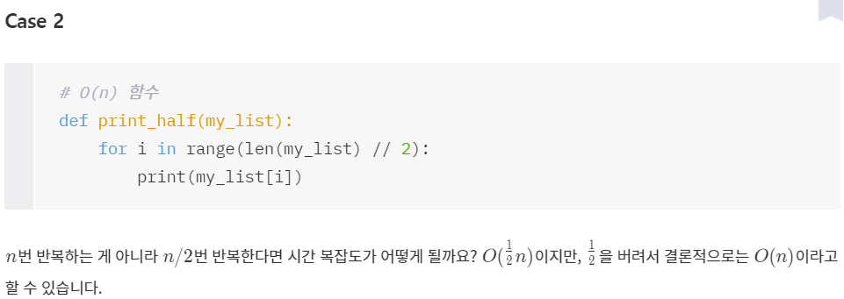

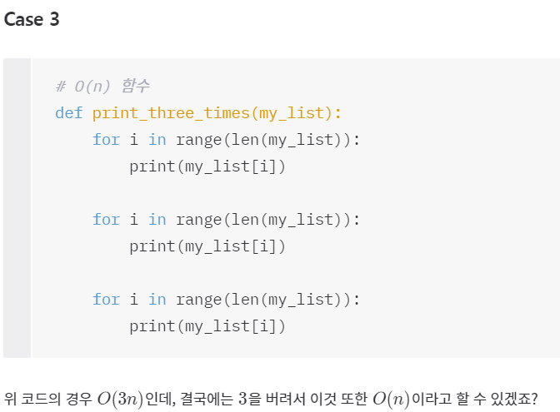

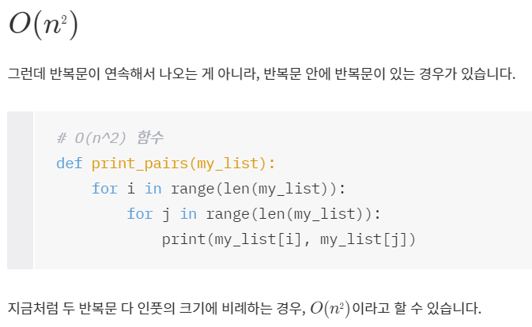
O(n2)

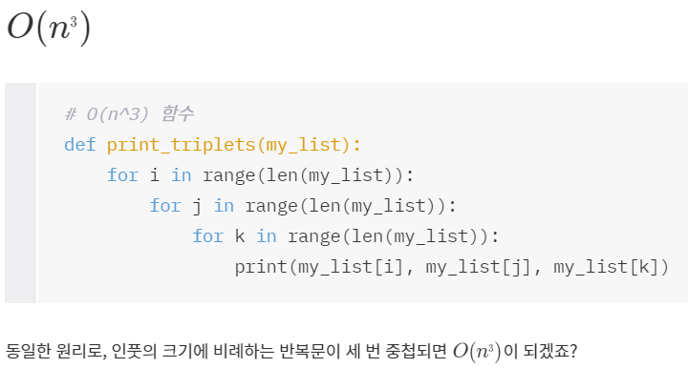
O(n3)

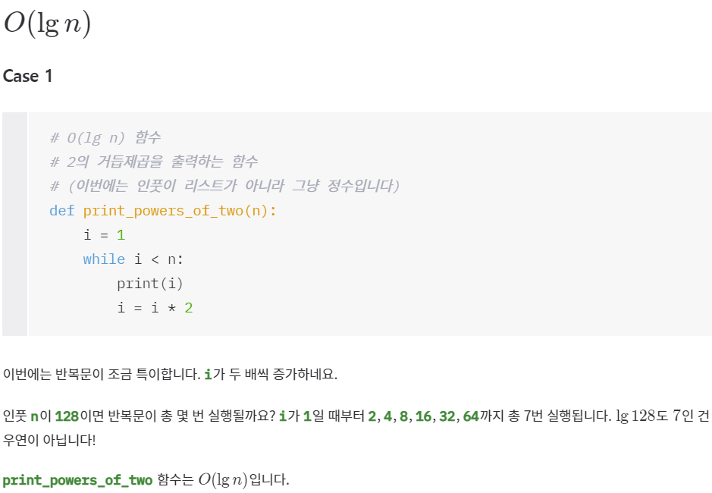
O(lg n)

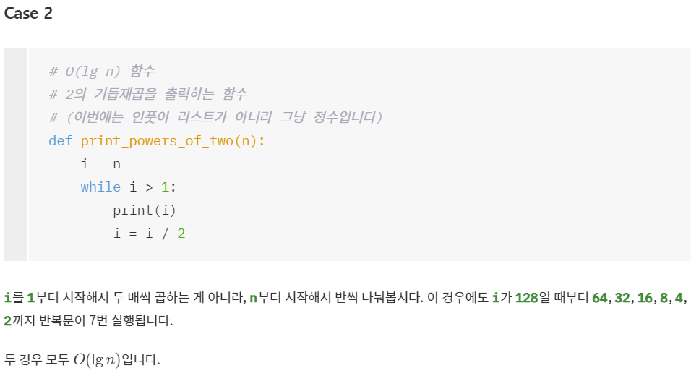

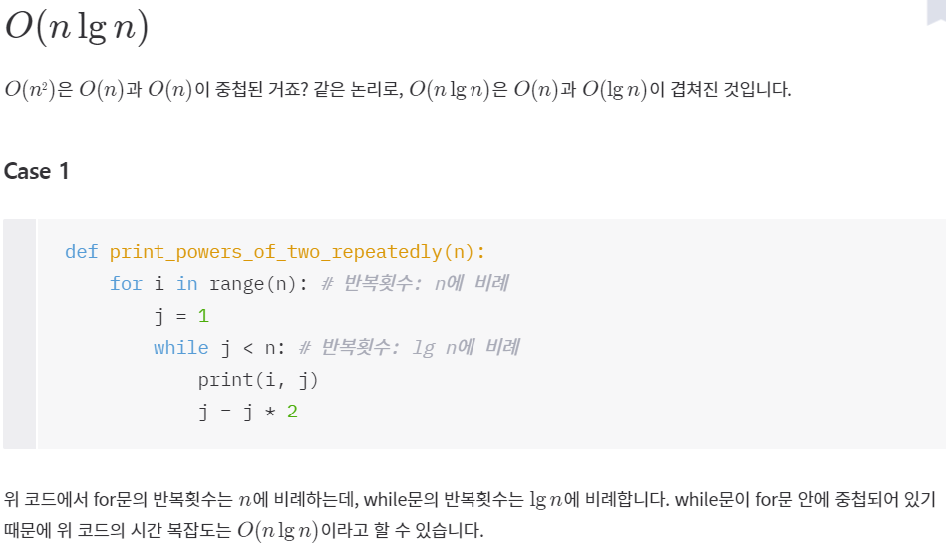
O(n lg n)

공간복잡도 예시
공간복잡도(space complexity) | 인풋 크기에 비례해서 알고리즘이 사용하는 메모리 공간을 나타냄.
 | 공간 복잡도 또한 점근법으로 표현 가능

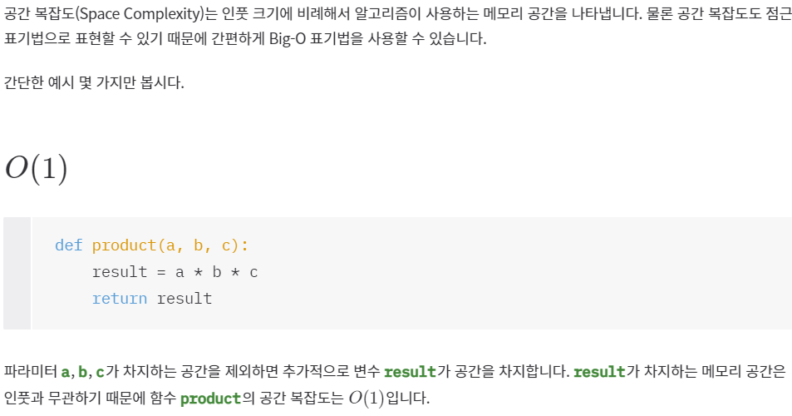
O(1)

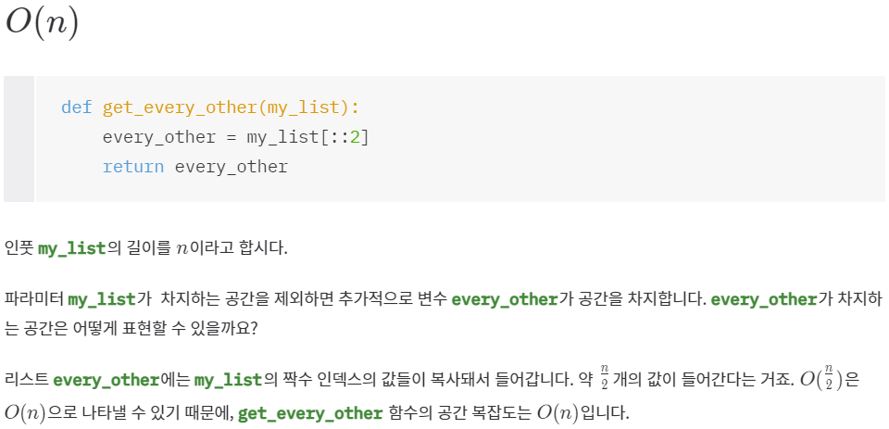
O(n)

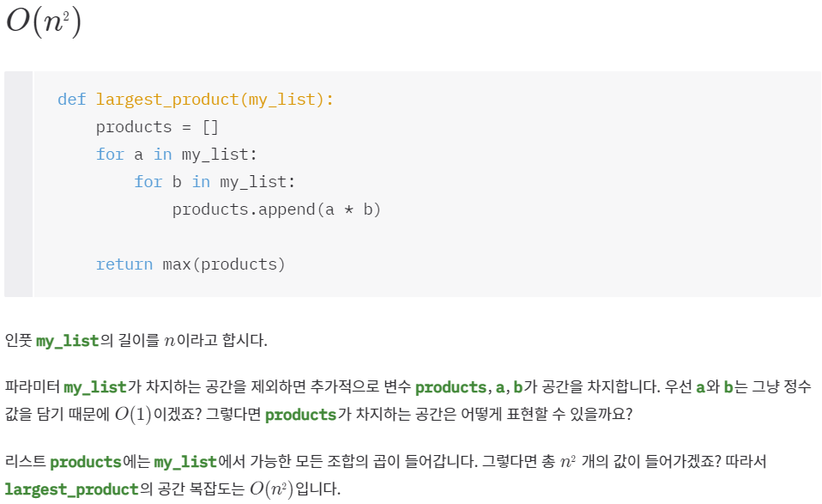
O(n2)

